Sheet1
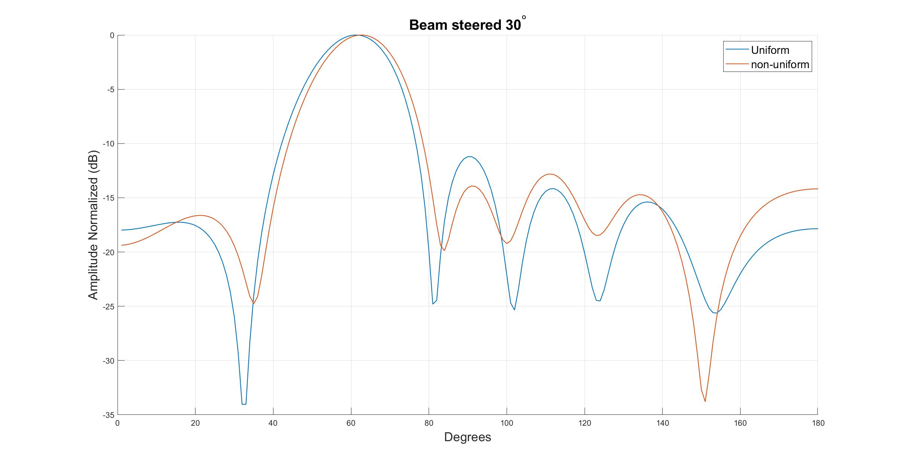
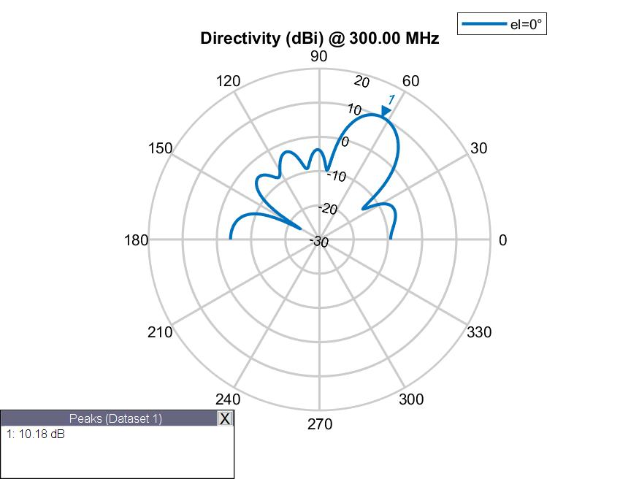

Spacing | 0.507 | 0.52 | 0.461 | 0.52 | 0.507
Phase | 266.2 | 186 | 84.4 | 17.4 | 296 | 185.8
Amplitude | 1 | 1 | 1 | 1 | 1 | 1
Fitness | -4.1643237749

 | S1 | S2 | S3
 | 0.41162876228 | 0.56977094716 | 0.53158874179
 | 0.41162876228 | 0.56977094716 | 0.53158874179
 | 0.613 | 0.6 | 0.567
 | 0.613 | 0.6 | 0.567
 | 0.332 | 0.339 | 0.344
 | 0.5 | 0.622 | 0.302
 | 0.47 | 0.566 | 0.427
 | 0.47 | 0.566 | 0.427
 | 0.47 | 0.566 | 0.427
 | 0.47 | 0.566 | 0.427
 | 0.5 | 0.53833581319 | 0.302
 | 0.5 | 0.53833581319 | 0.302
 | 0.487 | 0.523 | 0.323
 | 0.487 | 0.523 | 0.323
 | 0.487 | 0.523 | 0.323
 | 0.507 | 0.525 | 0.401
 | 0.507 | 0.525 | 0.401
 | 0.507 | 0.525 | 0.401
 | 0.487 | 0.523 | 0.323
 | 0.501 | 0.485 | 0.351
 | 0.497 | 0.478 | 0.392
 | 0.497 | 0.478 | 0.392
 | 0.497 | 0.478 | 0.392
 | 0.481 | 0.512 | 0.347
 | 0.523 | 0.519 | 0.399
 | 0.523 | 0.519 | 0.399
 | 0.523 | 0.519 | 0.399
 | 0.523 | 0.519 | 0.399
 | 0.523 | 0.519 | 0.399
 | 0.506 | 0.522 | 0.446
 | 0.506 | 0.522 | 0.446
 | 0.506 | 0.522 | 0.446
 | 0.509 | 0.517 | 0.487223857
 | 0.509 | 0.517 | 0.487223857
 | 0.509 | 0.517 | 0.487223857
 | 0.509 | 0.517 | 0.487223857
 | 0.509 | 0.517 | 0.487223857
 | 0.509 | 0.517 | 0.487223857
 | 0.509 | 0.517 | 0.487223857
 | 0.504 | 0.52 | 0.415
 | 0.508 | 0.518 | 0.467
 | 0.506 | 0.519 | 0.454
 | 0.506 | 0.519 | 0.454
 | 0.508 | 0.518 | 0.467
 | 0.506 | 0.519 | 0.45
 | 0.507 | 0.528 | 0.456
 | 0.504 | 0.528 | 0.455
 | 0.504 | 0.528 | 0.455
 | 0.507 | 0.52 | 0.461
 | 0.507 | 0.52 | 0.461
 | E1 | E2 | E3 | E4 | E5 | E6
 | 211 | 141 | 32 | 286 | 138 | 167
 | 211 | 141 | 32 | 286 | 138 | 167
 | 163 | 55 | 249 | 159 | 88 | 310
 | 163 | 55 | 249 | 159 | 88 | 310
 | 136 | 343 | 260 | 234 | 198 | 101
 | 269.3 | 197 | 77.3 | 23 | 296.8 | 151.3
 | 269.3 | 197 | 77.3 | 23 | 296.8 | 151.3
 | 269.3 | 197 | 77.3 | 23 | 296.8 | 151.3
 | 269.3 | 197 | 77.3 | 23 | 296.8 | 151.3
 | 269.3 | 197 | 77.3 | 23 | 296.8 | 151.3
 | 269.3 | 163 | 77.3 | 23 | 296.8 | 171
 | 269.3 | 163 | 77.3 | 23 | 296.8 | 171
 | 269.3 | 163 | 77.3 | 23 | 296.8 | 203
 | 269.3 | 180 | 77.3 | 23 | 296.8 | 177.2
 | 269.3 | 180 | 77.3 | 23 | 296.8 | 177.2
 | 255.9 | 185.8 | 93.1 | 28.8 | 307 | 185.8
 | 255.9 | 185.8 | 93.1 | 28.8 | 307 | 185.8
 | 255.9 | 185.8 | 93.1 | 28.8 | 307 | 185.8
 | 269.3 | 180 | 77.3 | 23 | 296.8 | 177.2
 | 269.3 | 180 | 77.3 | 23 | 296.8 | 177.2
 | 269.3 | 180 | 77.3 | 23 | 296.8 | 177.2
 | 269.3 | 180 | 77.3 | 23 | 296.8 | 177.2
 | 269.3 | 180 | 77.3 | 23 | 296.8 | 177.2
 | 271.2 | 186.8 | 81.3 | 24.5 | 299.4 | 187.1
 | 262.6 | 182.9 | 85.2 | 25.9 | 302 | 178.3
 | 262.6 | 182.9 | 85.2 | 25.9 | 302 | 178.3
 | 262.6 | 182.4 | 83.5 | 25.9 | 301.8 | 180.1
 | 262.6 | 182.9 | 85.2 | 25.9 | 302 | 179.9
 | 268.2 | 185.7 | 84.6 | 25.6 | 301.5 | 184.1
 | 265.4 | 187 | 81.9 | 25 | 298.6 | 181.1
 | 265.4 | 187 | 81.9 | 25 | 298.6 | 181.1
 | 265.4 | 187 | 81.9 | 25 | 298.6 | 181.1
 | 267 | 186.3 | 83.9 | 25.6 | 301.4 | 182.5
 | 266.7 | 185.6 | 84.4 | 25.7 | 301.5 | 182.4
 | 266.7 | 185.6 | 84.4 | 25.7 | 301.5 | 182.4
 | 266.7 | 185.6 | 84.4 | 25.7 | 301.5 | 182.4
 | 266.8 | 185.5 | 83.7 | 25.4 | 301.7 | 185.8
 | 266.7 | 185.9 | 83.7 | 24.1 | 301 | 182.7
 | 266.7 | 185.9 | 83.7 | 24.1 | 301 | 182.7
 | 267.5 | 186.4 | 84.3 | 16.8 | 301.4 | 186.2
 | 266.4 | 186.3 | 84.6 | 24.6 | 300.8 | 184.7
 | 267.5 | 186.4 | 84.3 | 16.8 | 301.4 | 186.2
 | 267.5 | 186.4 | 84.3 | 16.8 | 301.4 | 186.2
 | 265.7 | 186.2 | 84.4 | 16.3 | 301.2 | 185.5
 | 267.5 | 186.4 | 84.3 | 16.8 | 301.4 | 186.2
 | 265.8 | 185.9 | 91 | 19.5 | 301.1 | 184.8
 | 267.1 | 186.1 | 85.4 | 16.7 | 290.3 | 185.9
 | 267.1 | 186.1 | 85.4 | 16.7 | 290.3 | 185.9
 | 266.2 | 186 | 84.4 | 17.4 | 296 | 185.8
 | 266.2 | 186 | 84.4 | 17.4 | 296 | 185.8

